FORMULARIO REGIONAL
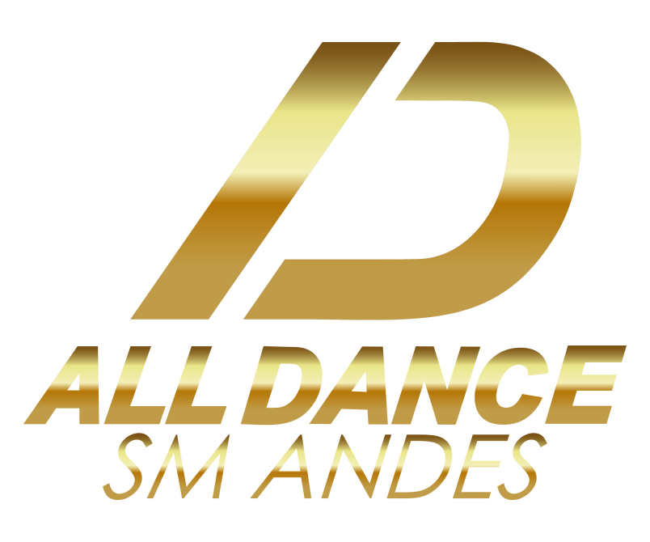
 |  |  |  |  |  | #01
 |  |  |  |  |  | NOMBRE DE LA COREOGRAFÍA
 |  |  |  |  |  | COREÓGRAFOS
 |  |  |  |  |  | DNI | APELLIDO | NOMBRE

DATOS DE LA INSTITUCIÓN |  |  |  |  |  | DATOS DE LA COREOGRAFÍA
INSTITUCIÓN |  |  |  |  |  | DANZAS
PAÍS |  |  | PROVINCIA |  |  | SUBDIVISION
LOCALIDAD |  |  | DIRECCIÓN |  |  | DIVISIÓN/NIVEL
TELÉFONO |  |  | EMAIL |  |  | CANT. DE PART.
DELEGADO RESPONSABLE |  |  |  |  |  |  | COMPETENCIA
INSTAGRAM |  |  |  |  |  | MARQUE CON X EN ESTA COLUMNA A TODOS LOS BAILARINES QUE INTEGRAN LA COREOGRAFÍA
DATOS DE LOS BAILARINES Y BAILARINAS
N. | APELLIDOS | NOMBRES | DNI | AÑO DE NACIMIENTO | EDAD
1 |  |  |  |  | 2022
...

